Sheet1
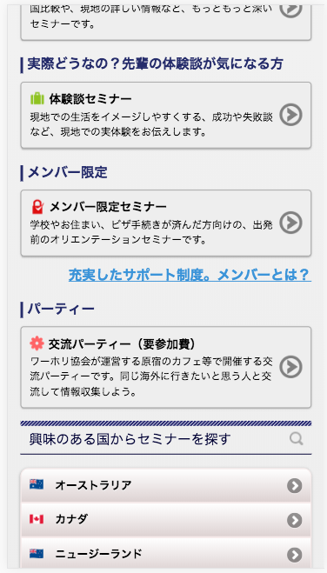
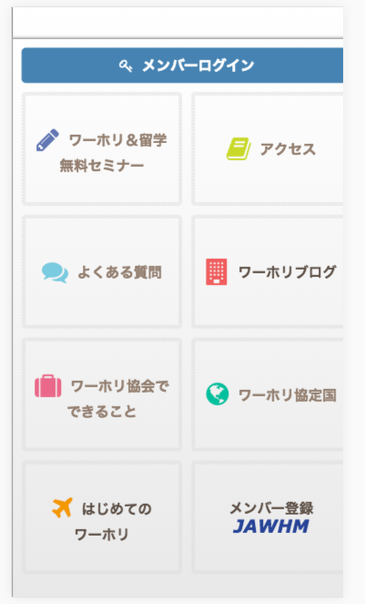

正しく表示されていません。
確認してください。
Chưa thể hiện chính xác, xin xác nhận lại

